Sheet1
Изображение | Артикул | Название | Категория | Бренд | Цена до скидки | Цена со скидкой | Размер скидки % | url | url_img | stars
 | 78145908 | Коврик для ванной | Коврики | Homy Mood | 4900 | 1715 | 65 | https://www.wildberries.ru/catalog/78145908/detail.aspx?targetUrl=BP | https://images.wbstatic.net/big/new/78140000/78145908-1.jpg | 5
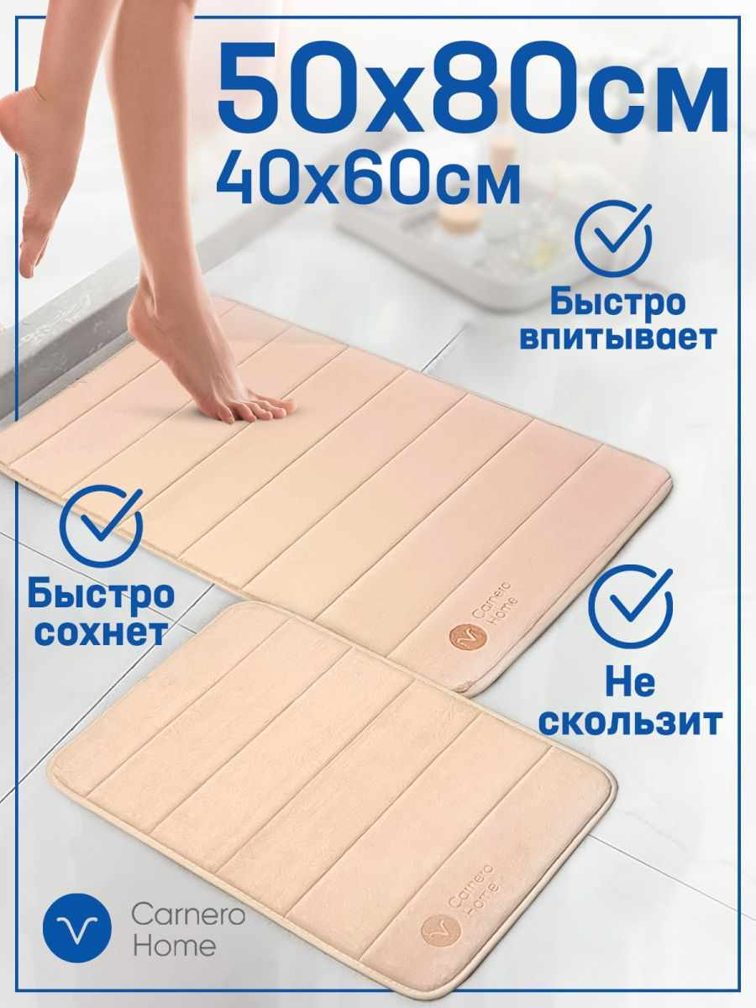 | 70096523 | Коврик для ванной комнаты | Коврики | Spolax | 2980 | 715 | 76.01 | https://www.wildberries.ru/catalog/70096523/detail.aspx?targetUrl=BP | https://images.wbstatic.net/big/new/70090000/70096523-1.jpg | 5
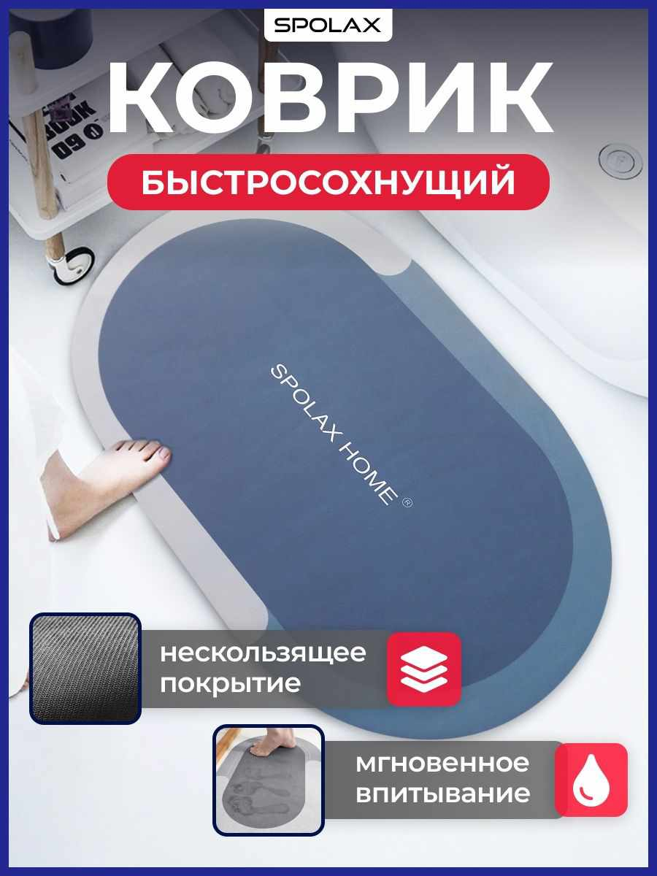 | 19457855 | Набор ковриков для ванной и туалета | Коврики | KARNA | 8707 | 1567 | 82 | https://www.wildberries.ru/catalog/19457855/detail.aspx?targetUrl=BP | https://images.wbstatic.net/big/new/19450000/19457855-1.jpg | 5
 | 61557287 | Коврик для ванной и туалета набор в ванную противоскользящий | Коврики |  | 10520 | 1052 | 90 | https://www.wildberries.ru/catalog/61557287/detail.aspx?targetUrl=BP | https://images.wbstatic.net/big/new/61550000/61557287-1.jpg | 5
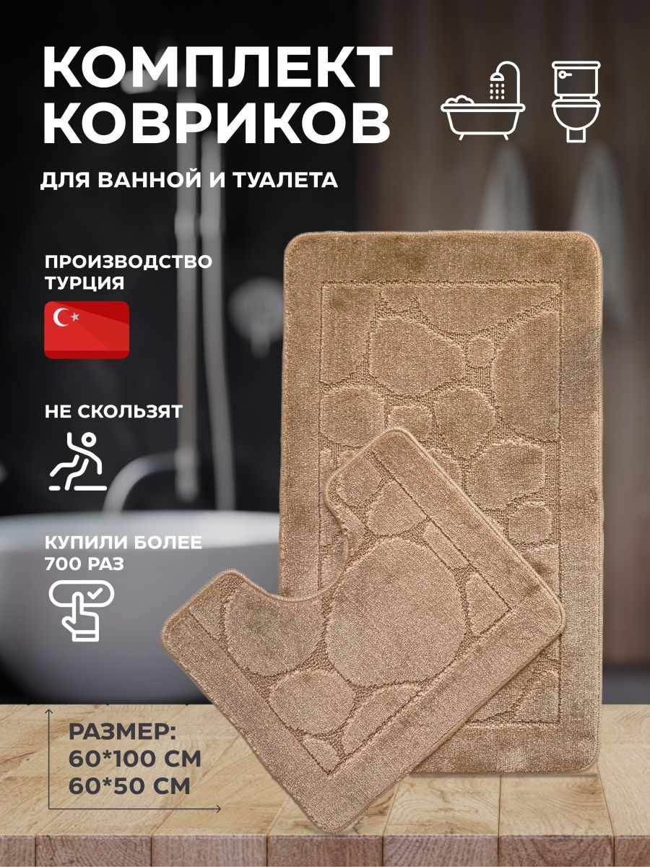 | 21007194 | Набор ковриков для ванной и туалета | Коврики | KARNA | 8707 | 1567 | 82 | https://www.wildberries.ru/catalog/21007194/detail.aspx?targetUrl=BP | https://images.wbstatic.net/big/new/21000000/21007194-1.jpg | 5
 | 21034947 | Набор ковриков для ванной и туалета, противоскользящий | Коврики | KARNA | 7800 | 1404 | 82 | https://www.wildberries.ru/catalog/21034947/detail.aspx?targetUrl=BP | https://images.wbstatic.net/big/new/21030000/21034947-1.jpg | 5
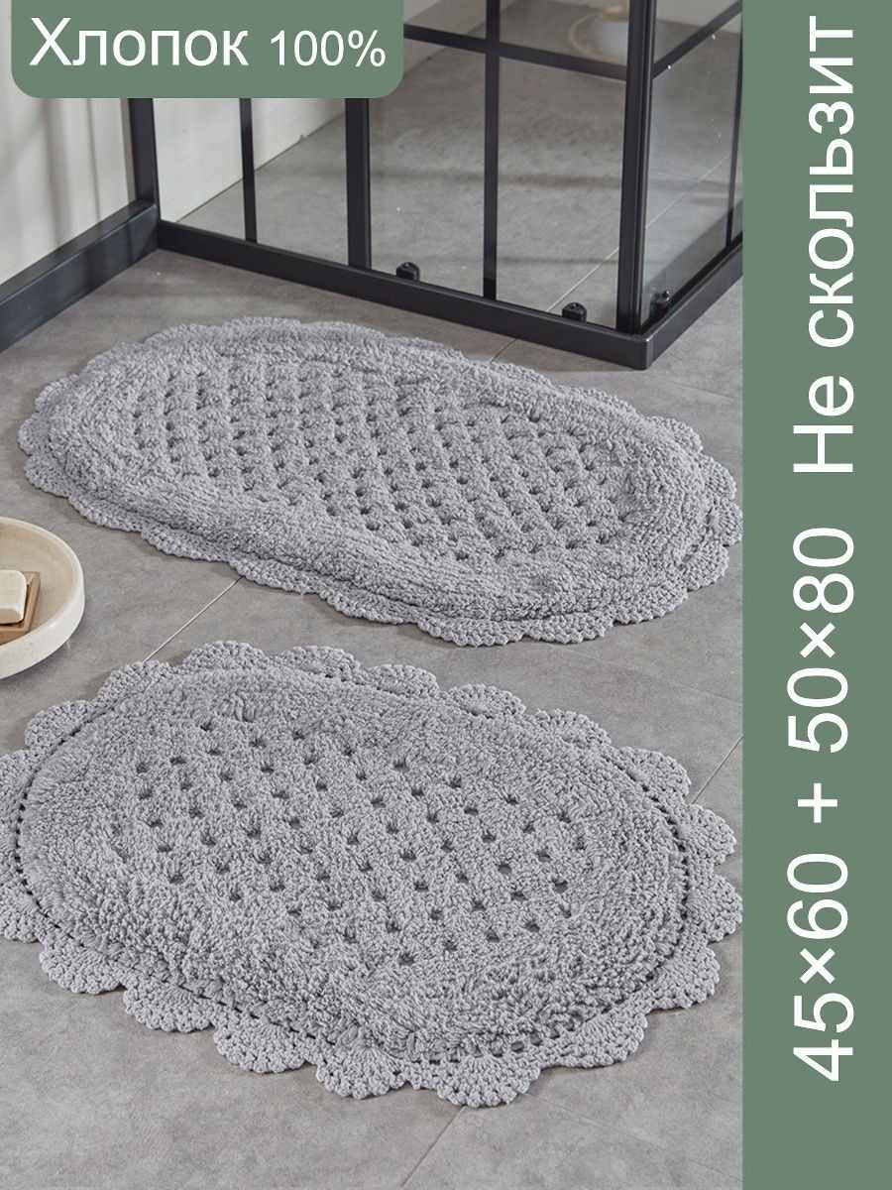 | 41918822 | Коврики для ванной и туалета противоскользящие набор | Коврики | Amirbrothers | 4800 | 1104 | 77 | https://www.wildberries.ru/catalog/41918822/detail.aspx?targetUrl=BP | https://basket-03.wb.ru/vol419/part41918/41918822/images/big/1.jpg | 5
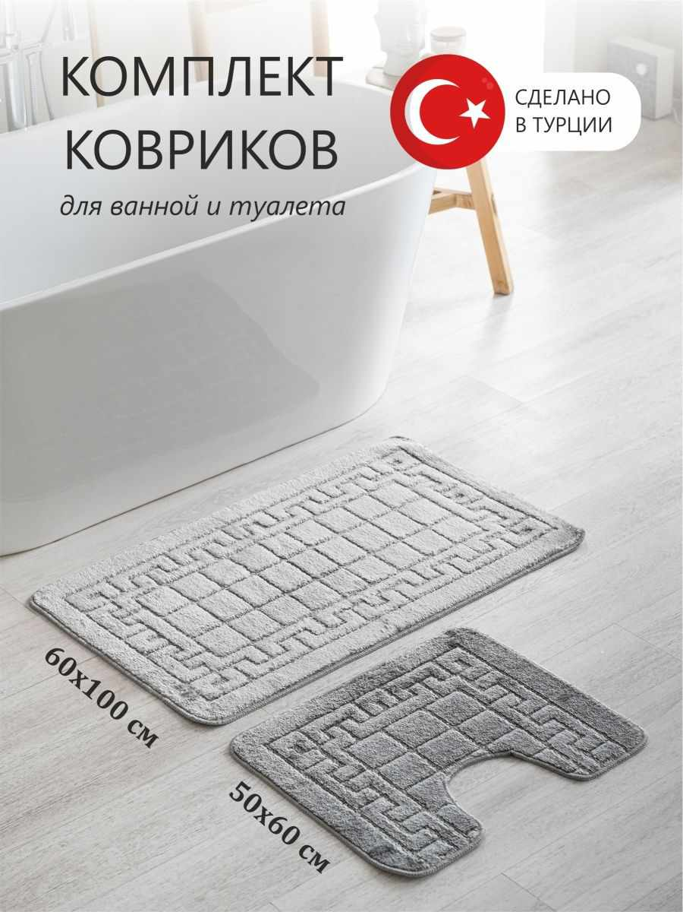 | 19457556 | Набор ковриков для ванной и туалета | Коврики | KARNA | 8707 | 1567 | 82 | https://www.wildberries.ru/catalog/19457556/detail.aspx?targetUrl=BP | https://images.wbstatic.net/big/new/19450000/19457556-1.jpg | 5
 | 19458444 | Коврик для ванной противоскользящий, спальни, гостиной | Коврики | KARNA | 5635 | 957 | 83.02 | https://www.wildberries.ru/catalog/19458444/detail.aspx?targetUrl=BP | https://images.wbstatic.net/big/new/19450000/19458444-1.jpg | 5
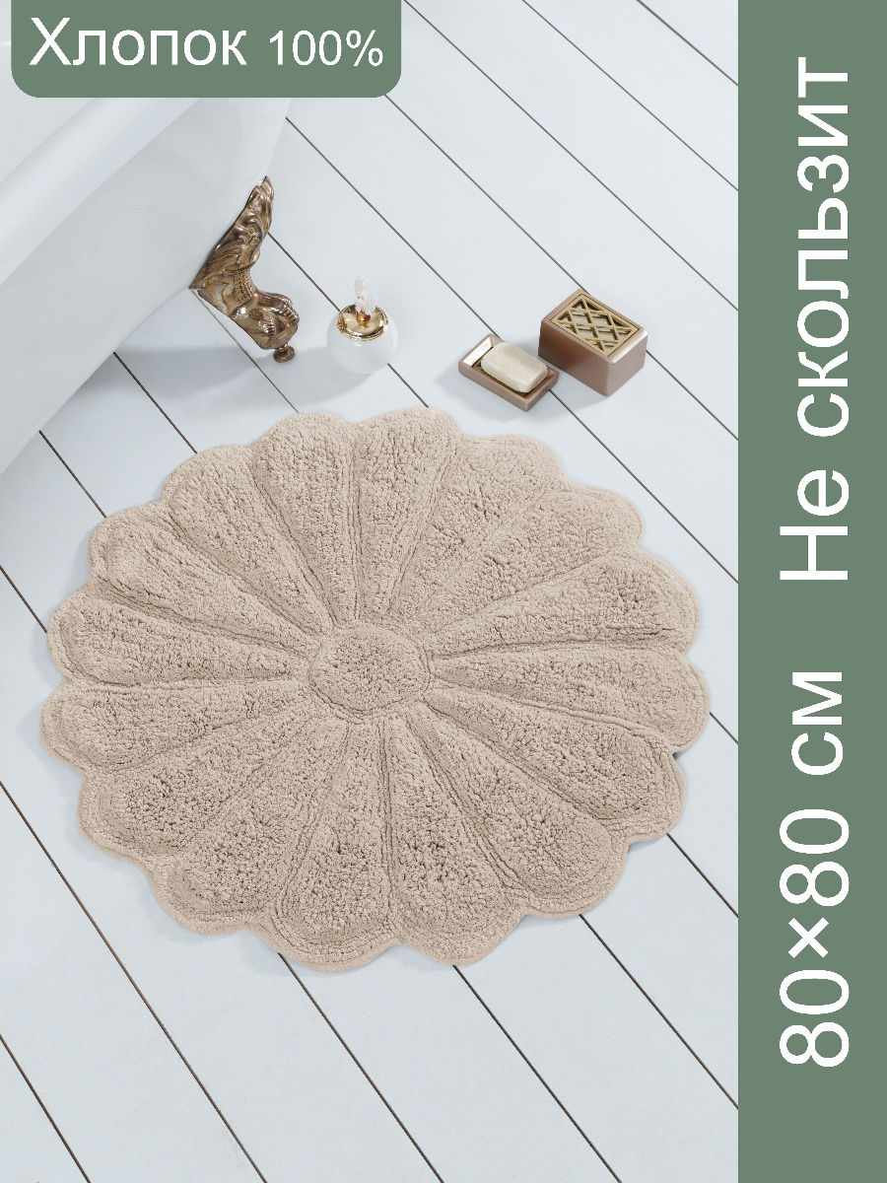 | 11538232 | Набор ковриков для ванной и туалета | Коврики | Carnero Home | 5633 | 1408 | 75 | https://www.wildberries.ru/catalog/11538232/detail.aspx?targetUrl=BP | https://images.wbstatic.net/big/new/11530000/11538232-1.jpg | 5

